Лист2
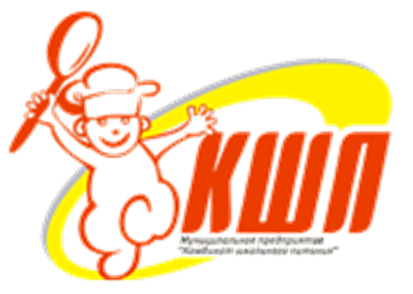
 |  |  | Утверждаю
Согласовано |  |  | Директор ООО
Директор МАОУ Усениновской СОШ |  |  | "Комбинат школьного питания"

__________Л.Д. Шенаурина |  |  | ______________Н.А.Вагура
"25" мая 2021г |  |  | "25" мая 2021г

 | ПРИМЕРНОЕ МЕНЮ

 | питания детей в условиях оздоровительного лагеря

 | с дневным пребыванием детей

 | в период летних каникул

 | 2021 года

 |  | г. Туринск

